SimulazioneConf1
Input |  |  | Altezza bordo | Diametro pol | Diametro corr
Lunghezza cassa [mm] | 11800 |  | 120 | 350 | 250
Altezza nastro [mm] | 200 |  | 200 | 650 | 400
Lunghezza nastro [mm] | 90000
Diametro corrugato [mm] | 400
Diametro polistirolo [mm] | 650
Fattore H | 1
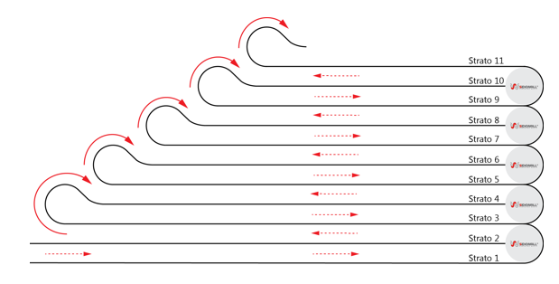
Configurazione 1
Strato | Lunghezza [mm] | L curva [mm] | H [mm] | H max [mm] | L imballato [mm]
1 | 11475 | 1021.0176124 | 0 | 2600 | 95749.999246 | 7.4666666667
2 | 11075 | 942.47779608 | 650
3 | 10550 | 1021.0176124 | 800
4 | 10150 | 942.47779608 | 1300
5 | 9625 | 1021.0176124 | 1000
6 | 9225 | 942.47779608 | 1950
7 | 8700 | 1021.0176124 | 1200
8 | 8300 | 942.47779608 | 2600
9 | 7775 | 1021.0176124 | 1400
10
11
12
13
14
15
16
17
18
19
20
21
22

SimulazioneConf7
Input |  |  | Altezza bordo | Diametro pol | Diametro corr
Lunghezza cassa [mm] | 9500 |  | 120 | 350 | 250
Altezza nastro [mm] | 300 |  | 200 | 650 | 400
Lunghezza nastro [mm] | 51000 |  | 300 | 900 | 630
Diametro corrugato [mm] | 630 |  |  |  |  | 8.0508474576
Diametro polistirolo [mm] | 900
Fattore H | 1

Configurazione 1
Strato | Lunghezza [mm] | L curva [mm] | H [mm] | H max [mm] | L imballato [mm]
1 | 9050 | 1413.7166941 | 0 | 2700 | 52959.357669 |  | 7.4666666667
2 | 8435 | 1484.4025288 | 900
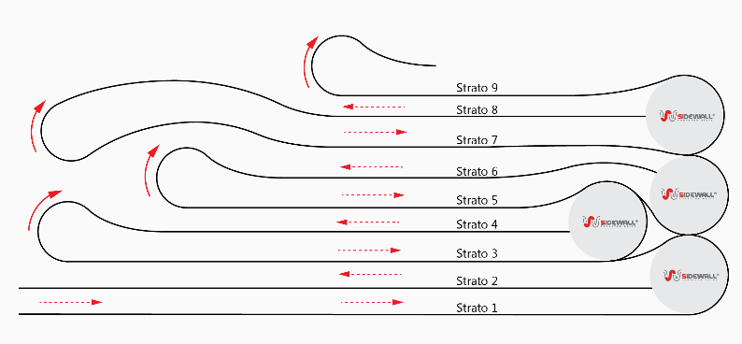
3 | 6785 | 1413.7166941 | 1230
4 | 5855 | 1484.4025288 | 1800
5 | 6755 | 1413.7166941 | 1530
6 | 7385 | 1484.4025288 | 2700
7
8
9
10
11
12
13
14
15
16
17
18
19
20
21
22

SimulazioneConf6
Input
Lunghezza cassa [mm] | 9000
Altezza nastro [mm] | 40
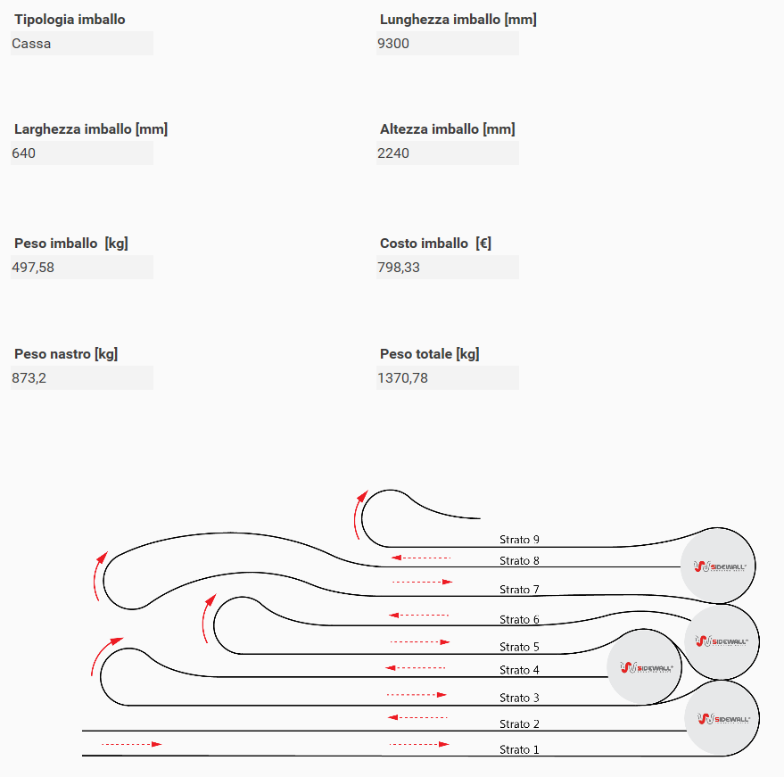
Lunghezza nastro [mm] | 100000
Diametro corrugato [mm] | 250
Diametro polistirolo [mm] | 350
Fattore H | 1

Configurazione 6
Strato | Lunghezza [mm] | L curva [mm] | H [mm] | H max [mm] | L imballato [mm]
1 | 8825 | 549.77871438 | 0 | 2100 | 24867.742736 | 7.4666666667
2 | 8660 | 589.04862255 | 350
3 |  | 549.77871438 | 330
4 |  | 589.04862255 | 700
5 |  | 549.77871438 | 370
6 |  | 589.04862255 | 1050
7 |  | 549.77871438 | 410
8 |  | 589.04862255 | 1400
9 |  | 549.77871438 | 450
10 |  | 589.04862255 | 1750
11 |  | 549.77871438 | 490
12 |  | 589.04862255 | 2100
13 |  | 549.77871438 | 530
14 |  |  | 2450
15 |  |  | 570
16 |  |  | 2800
17
18
19
20
21
22

